Cenário 2 - Login
Projeto: | XXXX
Codigo da Demanda | A-416
Analista: | Nome do Analista Desenvolvedor
Data : | 2019-05-13
Versão: | 00.00.001

Objetos | Local Git
Login.js | \\moveserver03\Util\20080313
Cadastro.js | \\moveserver03\Util\20080313_teste

Caso de Teste: | Testar o login do usuário

Pré-Requisitos:
Possui usuario configurado para campanha 5 na base de testes.
Rodar o SQL: UPDATE MAILING SET CD_USUARIO = <SEU_CODIGO> WHERE CD_CAMPANHA = 5
Logar no sistema

Id do TC | Cenário | Condição/Interação com sistema | Massa de Teste | Esperado / Valor esperado | Print Screen da Tela Esperada | Status – Desenvolvimento | Status – Qualidade
RF002-TC001 | Permitir o login no sistema utilizando email e senha | Abrir o site http://paiotnela.azurewebsites.net/, selecionar a opção/menu LOGIN; digitar email do usuário no campo Login; ir para campo Senha | Email do usuário = regino@bandtec.com,br | Permitir sair do campo Login sem mensagem de Erro |  | OK | OK
RF002-TC002 | Permitir o login no sistema utilizando email e senha | Abrir o site http://paiotnela.azurewebsites.net/, selecionar a opção/menu LOGIN; digitar email do usuário no campo Login; ir para campo Senha | Email do usuário = EmailErrado.gmail.com | Exibir a mensagem de erro "Email/Login Inválido"; | 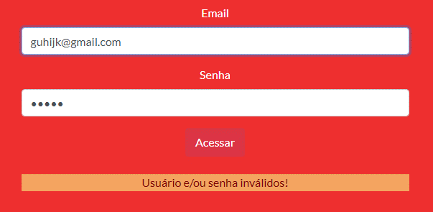 | OK | OK
RF002-TC003 | Permitir o login no sistema utilizando email e senha | Abrir o site http://paiotnela.azurewebsites.net/, selecionar a opção/menu LOGIN; digitar email do usuário no campo Login; ir para campo Senha | Email do usuário = null/em branco | Exibir a mensagem de erro "Preenche este campo"; | N/A | N/A | N/A

Tester: | Nome de quem efetuará os testes/Homologação
Data de homologação: | 2018-03-13

Cenário 3 - Dashboard
Projeto: | XXXX
Codigo da Demanda | A-416
Analista: | Nome do Analista Desenvolvedor
Data : | 2019-05-13
Versão: | 00.00.001

Objetos | Local Git
Login.js | \\moveserver03\Util\20080313
Cadastro.js | \\moveserver03\Util\20080313_teste

Caso de Teste: | Testar o login do usuário

Pré-Requisitos:
Possui usuario configurado para campanha 5 na base de testes.
Rodar o SQL: UPDATE MAILING SET CD_USUARIO = <SEU_CODIGO> WHERE CD_CAMPANHA = 5
Logar no sistema

Id do TC | Cenário | Condição/Interação com sistema | Massa de Teste | Esperado / Valor esperado | Print Screen da Tela Esperada | Status – Desenvolvimento | Status – Qualidade
RF001-TC001 | Exibir os gráficos de temperatura e umdiade | Abrir o site http://paiotnela.azurewebsites.net/, selecionar a opção/menu EM ANDAMENTO; mostrar os gráficos de temperatura e umidade | N/A | Seja exibido em gráficos os valores de temperatura e umdiade |  | OK | OK
RF001-TC002 | Não exibir os gráficos de temperatura e umdiade | Abrir o site http://paiotnela.azurewebsites.net/, selecionar a opção/menu EM ANDAMENTO;erro ao mostrar os gráficos de temperatura e umidade | N/A | Que o gráfico não tenha nenhum valor | 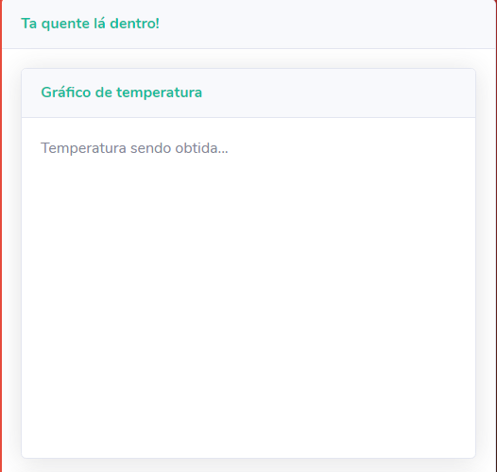 | OK | OK
RF001-TC003 | Exibir apenas um dos gráficos | Abrir o site http://paiotnela.azurewebsites.net/, selecionar a opção/menu EM ANDAMENTO;erro ao mostrar um dos gráficos de temperatura e umidade | N/A | Seja exibido somente um dos gráficos com valores representados | 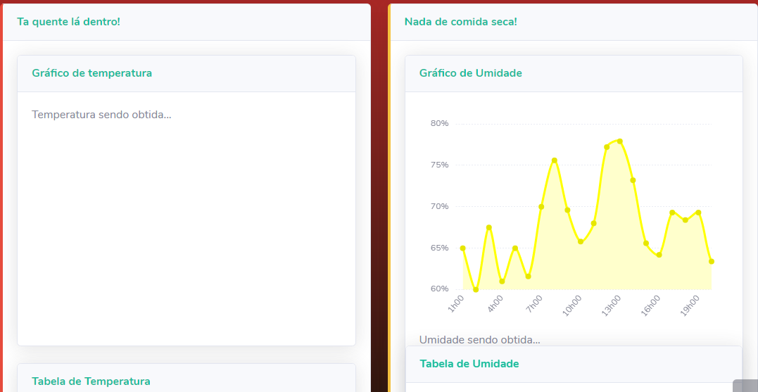 | OK | OK

Tester: | Nome de quem efetuará os testes/Homologação
Data de homologação: | 2018-03-13

